第七
第七章 JAVA基础类
 | 7.1 与用户互动
 |  | 7.11 运行Java程序的参数
 |  | 7.12 使用Scanner获取键盘输入
 |  |  | Scanner类可以很方便地获取用户的键盘输入，Scanner是一个基于正则表达式的文本扫描器。
 |  |  | 主要提供两种方法
 |  |  | 1.hasNextXxx();是否还有下一个输入项，其中Xxx可以是Int、Long代表基本数据类型的字符串。
 |  |  | 2.newXxx();获取下一个输入项
 |  |  | 3.boolean hasNextLine();返回输入源中是否还有下一行。
 |  |  | 4.String nextLine();返回输入源中下一行的字符串。

 | 7.2 系统相关
 |  | 7.2.1 System类
 |  |  | 代表当前Java程序的运行平台，程序不能创建System类对象，System类提供了一些类变量和类方法，允许直接通过system类来调用这些类变量和类方法。
 |  |  | System类有两个获取系统当前时间的方法：currentTimeMillis()和nanoTime();它们都返回当前时间与UTC 1970年1月1日午夜的时间差。前者毫秒，后者纳秒。
 |  |  | 除此之外，System类的in、out和err分别代表系统的标准输入，标准输出和错误输出流，并提供了setIn()、setOut()、setErr()方法来改变系统的标准输入、标准输出和标准
 |  |  | 错误输出流。

 |  |  | System类还提供了一个identityHashCode(Object x)方法，返回指定对象的精确hashCode。也就是根据对象地址计算得到的值。
 |  |  | 如果两个对象的identityHashCode值相同，则两个对象是同一对象。

 |  | 7.2.2 Runtime类
 |  |  | Runtime类代表Java程序的运行时环境。每个Java程序都有一个与之对应的Runtime实例，应用程序通过该对象与其运行时环境相连。
 |  |  | 应用程序不能创建自己的Runtime实例，但可以通过getRuntime()方法获取与之关联的Runtime对象。
 |  |  | Runtime类提供gc()和runFinalization()方法来通知系统进行垃圾回收、清理系统资源

 | 7.3 常用类
 |  | 7.3.1 Object类
 |  |  | 是所有类、数组、枚举类的父类。Java允许吧任何类型的对象赋给Object类型的变量。当定义一个类时没有使用extends关键字为它显式指定父类，则默认继承Object父类。
 |  |  | 因为Java类都是Object类的子类，所以任何Java对象都可以调用Object类的方法。Object
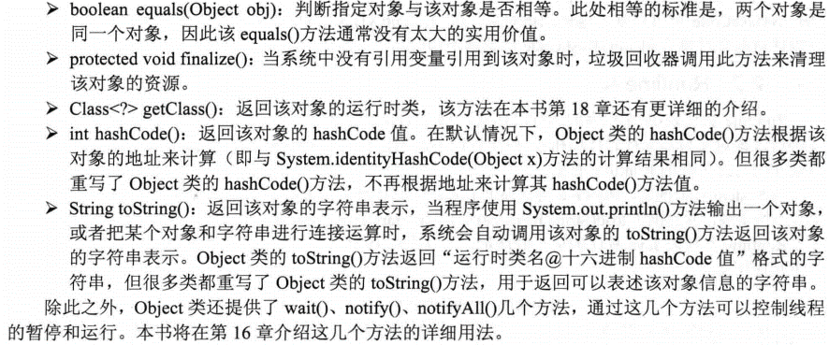

 |  |  | Java还提供了一个protected修饰的clone()方法，该方法用于帮助其他对象来实现“自我克隆”，就是得到当前对象的副本，而且两者之间完全隔离。
 |  |  | clone()只是个浅克隆，只克隆该对象的所有成员变量值，不会对引用类型的成员变量值所引用的对象进行克隆。

 |  | 7.3.2 Java7新增Objects类
 |  |  | Object.toString(Obj):Obj为null时，返回null
 |  |  | Object.requireNonNull(Obj):Obj不为null时，返回参数本身，否则nullPointerException异常。

 |  | 7.3.3 String StringBuffer和StringBuilder类
 |  |  | String是不可变类
 |  |  | StringBuffer对象代表一个字符序列可变的字符串。当一个StringBuffer被创建以后，通过StringBuffer提供的append() insert() reverse() setCharAt()
 |  |  |  | setLength()等方法可以改变这个字符串，一旦生成，可以调用toString()
 |  |  | StringBuilder没有实现线程安全功能，所以性能略高，优先考虑StringBuilder.

 |  |  | 可变类和不可变类(Mutable and Immutable Objects)的初步定义：
 |  |  | 可变类：当你获得这个类的一个实例引用时，你可以改变这个实例的内容。
 |  |  | 不可变类：当你获得这个类的一个实例引用时，你不可以改变这个实例的内容。不可变类的实例一但创建，其内在成员变量的值就不能被修改。
 |  |  | 如何创建一个自己的不可变类：
 |  |  | .所有成员都是private
 |  |  | .不提供对成员的改变方法，例如：setXXXX
 |  |  | .确保所有的方法不会被重载。手段有两种：使用final Class(强不可变类)，或者将所有类方法加上final(弱不可变类)。
 |  |  | .如果某一个类成员不是原始变量(primitive)或者不可变类，必须通过在成员初始化(in)或者get方法(out)时通过深度clone方法，来确保类的不可变。

 |  | 7.3.4 Math类
 |  |  | 提供三角函数、对数计算、指数运算等复杂的计算。

 |  | 7.3.5 Java7的ThreadLocalRandom与Random
 |  |  | Random类专门用于生成一个伪随机数。
 |  |  | ThreadLocalRandom是java7的新增的一个类，在并发访问的环境下，使用ThreadLocalRandom来代替Random可以减少多线程资源竞争，最终保证系统的线程安全。

 |  |  |  |  | 是0到25

 |  |  | 当Random对象种子相同时，他们会产生相同的数字序列。

 | 7.4 Java8的日期，时间类
 |  | 7.4.1 Date类
 |  |  | Date();
 |  |  | Date(long date);
 |  |  | boolean after(Date when);
 |  |  | boolean before(Date when);
 |  |  | long getTime();
 |  |  | void setTime(long time);

 |  | 7.4.2 Calendar类
 |  |  | 抽象类，是所有日历类的模板。
 |  |  | 不能通过构造器来创建Calendar对象。但是提供了几个静态的getInstance()方法来获取Calendar对象，这些方法根据TimeZone,Locale类来获取特定的
 |  |  | Calendar,如果不指定，就使用默认的。
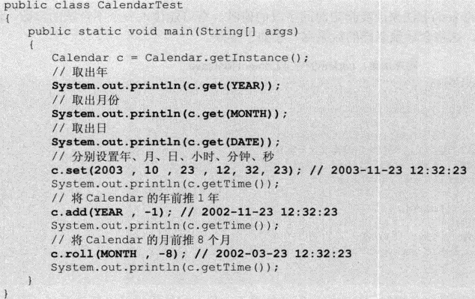

 |  |  | 1.cal.setLenient(false); 关闭容错

 |  | 7.4.3 java新增
 |  |  | Clock:用于获取指定时区的当前时间、日期。
 |  |  | Curation：代表持续时间。
 |  |  | Instant:代表一个具体的时刻，可以精确到纳秒。提供静态的now方法来获取当前时刻。
 |  |  | LocalDate:代表不带时区的日期。
 |  |  | LocalTime:代表不带时区的时间。
 |  |  | LocalDateTime:代表不带时区的日期时间。
 |  |  | MonthDay:月日
 |  |  | Year：年
 |  |  | YearMonth

第八
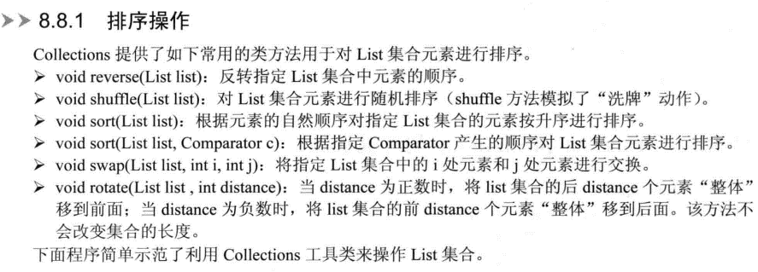
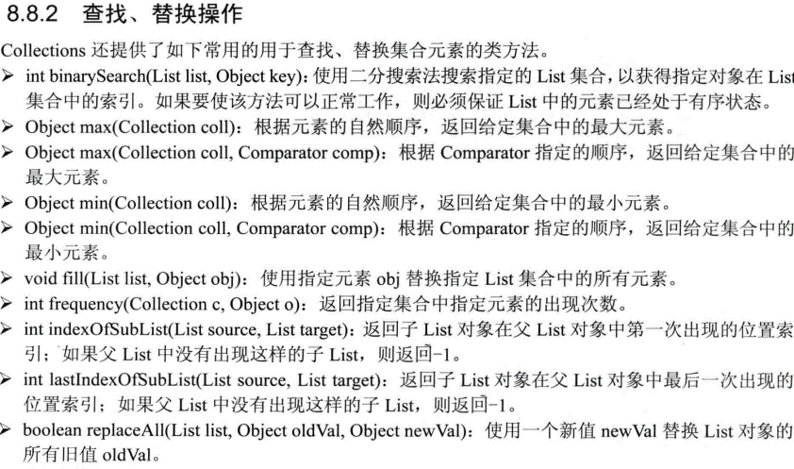
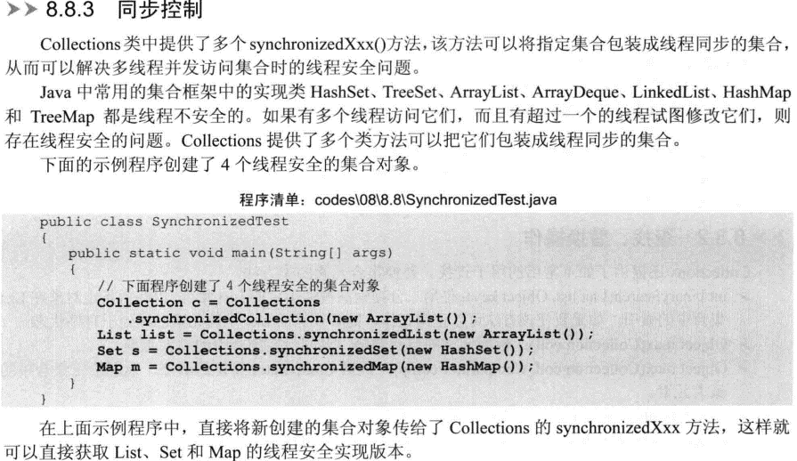
第八章 JAVA集合
 | Set:无序、不可重复；List：有序，重复；Map：映射关系。Queue：队列

 | 8.1 Java集合概述
 | Java的集合类主要由两个接口派生而出：Collection和Map。Collection和Map是Java集合框架的根接口。

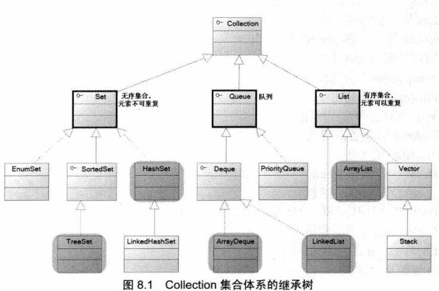

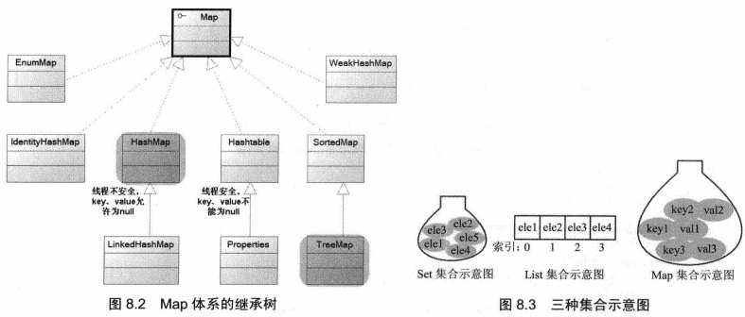

 |  |  | [{"answerA":"法国胜","answerB":"罗马尼亚胜","answerC":"平局","question":"法国VS罗马尼亚","rn":"1"},{"answerA":"阿尔巴尼亚胜","answerB":"瑞士胜","answerC":"平局","question":"阿尔巴尼亚VS瑞士","rn":"2"},{"answerA":"阿尔巴尼亚胜","answerB":"瑞士胜","answerC":"平局","question":"阿尔巴尼亚VS瑞士","rn":"3"}]

 |  | 对于Set,List,Queue和Map四种集合，最常用的实现类在图8.1、图8.2中以灰色背景色覆盖，分别是HashSet,TreeSet,ArrayList,ArrayDeque,LinkedList
 |  | 和HashMap,TreeMap等实现类。

 | 8.2 Collection和Iterator接口
 |  | Collection接口是List、Set和Queue接口的父接口。
 |  | ArrayList和HashSet实现类不同，但是他们当成Collection来使用时，使用add，remove，clear等方法来操作集合元素时没有区别。

 | 8.3 Set集合
 |  | Set集合不允许包含相同的元素，如果试图把两个相同的元素加入同一个Set集合中，则添加操作失败。Add()返回false，且新元素不会被加入。

 |  | 8.3.1 HashSet类
 |  |  | HashSet是Set接口的典型实现，大多数时候使用Set集合时就是使用这个实现类。HashSet按Hash算法来存储集合中的元素。因为有很好的存取和查找性能。
 |  |  | 特点：1.不能保证元素的排列顺序，顺序可能与添加顺序不同，顺序可能发生变化。
 |  |  |  | 2.HashSet不是同步的。如果多个线程同时访问一个HashSet，假设有两个或者两个以上线程同时修改了HashSet集合时，则必须通过代码来保证其同步。
 |  |  |  | 3.集合元素可以是null
 |  |  | 存入一个元素，调用hashCode()方法得到该对象的hashCode值，然后根据这个决定该对象的存储位置，如果equals()返回true，但是hashCode()返回值不同，依旧可以成功。
 |  |  | HashSet集合判断两个元素相等的标准是通过equals()方法比较的，并且两个对象的hashCode()方法返回值也相等。

 |  |  | HashSet中每个能存储元素的'槽位'同程被称为桶，如果多个元素的hashCode值相同，但他们通过equals()方法比较返回false，就需要在一个桶内放多个元素，性能会下降。

 |  | 8.3.2 LinkedHashSet类
 |  |  | HashSet还有一个子类LinkedHashSet,也是根据hashCode值来决定元素存储位置，但是同时使用链表维护元素次序。
 |  |  | 性能低于HashSet

 |  | 8.3.3 TreeSet类
 |  |  | 是SortedSet接口的实现类，可以确保集合元素处于排序状态。
 |  |  | TreeSet采用红黑树的数据结构来存储集合元素。支持两种排序方法：自然排序和定制排序。默认自然排序

 |  |  | 1.自然排序
 |  |  |  | 调用集合元素的compareTo(Object obj)方法来比较元素之间的大小关系，然后将集合元素按升序排列，这种方式就是自然排序。

 |  |  |  | 如果试图把一个对象添加到TreeSet时，则该对象的类必须实现Comparable接口，否则程序将会抛出异常。

 |  |  |  | 如果添加到TreeSet的对象是不同类的对象，也会引发ClassCastException异常。
 |  |  |  | 希望TreeSet能正常运作，TreeSet只能添加同一种类型的对象。
 |  |  |  | 当把一个对象加入TreeSet集合中时，调用该方法的compareTo方法与容器中的其他对象比较大小，然后根据红黑树结构找到它的存储位置。如果两个对象比较相等，
 |  |  |  | 新对象讲无法添加到TreeSet集合中。

 |  |  | 2.定制排序
 |  |  |  | 通过Comparator接口的帮厨，接口包含一个compare的方法，用于比较o1和o2，如果返回正整数，表明o1大于o2；如果方法返回0，表示相等，如果返回负数，表明o1小于o2。

 |  | 8.3.5 各Set实现类的新能分析
 |  |  | HashSet的新能总是比TreeSet好，因为TreeSet需要额外的红黑树算法来维护集合元素的次序。只有当需要保持排序的Set时，才应该使用TreeSet，否则应该使用HashSet。
 |  |  | HashSet,TreeSet和EnumSet都是线程不安全的。如果有多个线程同时访问一个Set集合，并且有超过一个线程修改了该Set集合，则必须手动保证该Set集合的同步性。
 |  |  | 通常可用Collections工具类的synchronizedSortedSet方法来包装该Set集合，此操作最好在创建时进行，以防止对Set集合以外的非同步访问。

 | 8.4 List集合
 |  | List代表一个元素有序，可重复的集合，集合中每个元素都有其对应的顺序索引。List集合允许使用重复元素，可以通过索引来访问指定位置的集合元素。

 |  | 8.4.2 ArrayList和Vector实现类
 |  |  | 两者完全一样。Vector是个古老的方法，有很多缺点，尽量少用。
 |  |  | ArrayList是线程不安全的，如果有超过一个线程修改了集合，则程序必须手动保证该集合的同步性；
 |  |  | Vector是线程安全的，所有比ArrayList性能要低。Collections工具类，可以将ArrayList变成线程安全。
 |  | 8.4.3 固定长度的List
 |  |  | Arrays.asList方法，提供固定长度的List

 | 8.5 Queue集合
 |  | Queue用于模拟队列这种数据结构，通常是指先进先出的容器。队列的头部保存在队列中存放时间最长的元素，队列的尾部保存在队列中存放时间最短的元素。

 |  | 8.5.1 PriorityQueue实现类
 |  |  | 比较标准的队列实现类。不是绝对标准的，是因为元素顺序不是按照加入时间，而是按照元素大小。
 |  |  | 不匀速插入null元素，还需要对队列元素进行排序，有两种排序。
 |  |  | 自然排序：采用自然排序，集合中的元素必须实现了Comparable接口，而且应该是同一个类的多个实例。
 |  |  | 定制排序：传入一个Comparator对象，该对象负责对队列中的所有元素进行排序。

 |  | 8.5.2 Deque接口和ArrayDeque实现类
 |  |  | Deque接口是Queue接口的子接口，它代表一个双端队列，Deque接口里定义了一些双端队列的方法，循序从两端来操作队列的元素。
 |  |  | 可以当成双端队列使用，而且可以被当成栈来使用。因为该类包含了pop和push两个方法。
 |  |  | push pop 栈，先进后出
 |  |  | add peek poll 队列，先进先出，如果push和add混用，队列会把push的放在前面。不是线程安全。Push是放在顶部的概念，而add和offer是放在尾部的意思。
 |  |  | 当作为栈使用时，性能比Stack好；当作为队列使用时，性能比LinkedList好。
 |  |  | ArrayBlockingQueue 队列

 |  | 8.5.3 LinkedList实现类
 |  |  | LinkedList是List接口的实现类。可以根据随机索引来随机访问集合中的元素，此外还实现了Deque接口，可以被当成双端队列使用。也可以被当成栈使用。

 |  |  | LinkedList与ArrayList,ArrayDeque的实现机制完全不同，ArrayList和ArrayDeque内部以数组的形式来保存集合中的元素，因此随机来访问集合元素时有较好的性能。
 |  |  | 而LinkedList内部以链表的形式来保存集合中的元素，因此随机访问集合元素时性能较差，但在插入，删除元素时性能较为出色。
 |  |  | 虽然Vector也是以数组的形式来存储，但是因为实现了线程同步功能（且实现机制也不好），所以各方面性能都比较差

 |  | 8.5.4 各种线性表的性能分析

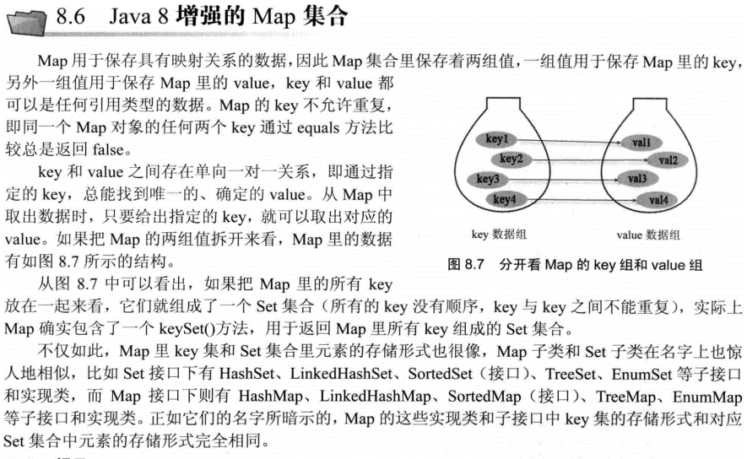

 |  | HashTable和HashMap有两点区别
 |  | 1.hashtable是线程安全，hashMap不是。性能hashmap》hashtable
 |  | 2.Hashtable不允许使用null作为key和value，Hashmap可以。

 |  | 与HashSet集合不能保证元素的顺序一样，HashMap和Hashtable也不能保证其中Key-value对的顺序，类似于HashSet，HashMap、Hashtable判断两个Key相等的标准也是
 |  | 两个Key通过equals()方法比较返回true，两个key的hashcode值也相等。

 |  | HashMap、Hashtable判断两个value相等的标准更简单，只要两个对象通过equals方法比较返回true即可。

 |  | 8.6.3 LinkedHashMap实现类

 |  | 8.6.4 使用Properties读写属性文件
 |  |  | Properties类是Hashtable类的子类，处理属性文件时特别方便。可以把Map对象中的Key-value对写入属性文件中，也可以把属性文件中的“属性名=属性值”
 |  |  | 夹在到Map对象中。Properties里的key、value都是字符串类型。

 |  | 8.6.5 SortedMap接口和TreeMap实现类

 |  | 8.6.6 WeakHashMap实现类

 |  | 8.6.7 IdentityHashMap实现类
 |  |  | 当且仅当两个Key严格相等key1==key2时，才认为两个key相等；对于普通的HashMap而言，只要Key1和Key2通过equals()方法比较返回true，且当它们的hashcode值相等即可。
 |  |  | IdentityHashMap提供了与HashMap基本相似的方法，也允许使用null作为key和value。与HashMap相似：IdentityHashMap也不保证key-value对之间的顺序，更不能保证
 |  |  | 它们的顺序随时间的推移保持不变。

 |  | 8.6.9 各Map实现类的性能分析
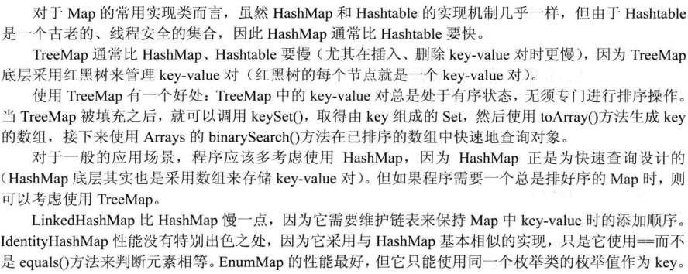

 | 8.7 HashSet和HashMap的性能选项
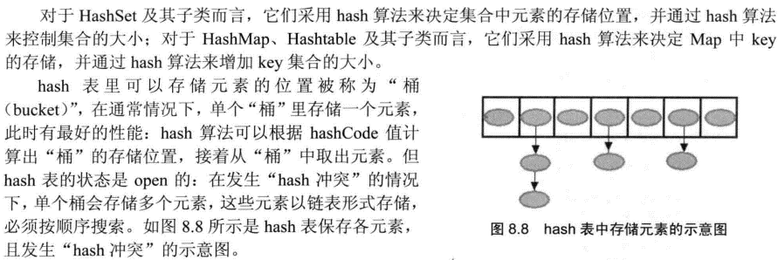

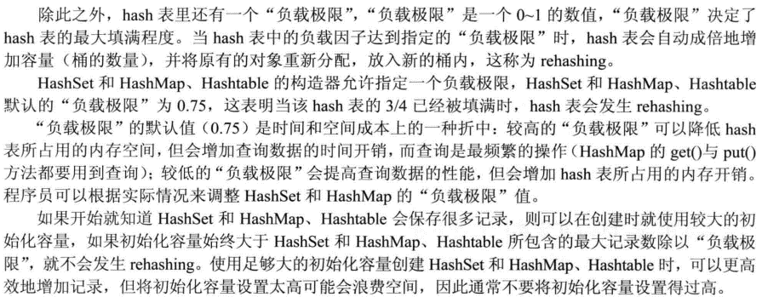

 | 8.8 操作集合的工具类：Collections
 |  | java提供了一个操作Set、List和Map等集合的工具类：Collections，提供了大量方法对集合元素进行排序，查询和修改等操作。还提供将集合对象设置为不可变、对集合对象
 |  | 实现同步控制等方法。

